Лист1
 |  |  | Магазин «Бисер, Бусинка, Страз» чешский бисер оптом, с доставкой по России http://biser-businka-strass-18.com http://okeanbusin.ru |  |  |  | опт: +7 499 157-6590 опт: +7 499 157-3151 заказ отправлять на адрес: optotdel18@yandex.ru
 |  |  |  |  |  |  |  |  | сумма заказа:
 |  |  |  |  |  |  |  |  | 0.00р.
Бланк-заказа: |  |  | Синель, Турция (микрополиэстер, полиэстер 100%) |  |  |  |  |  | 140
ФИО, организация, адрес: |  |  |  |  |  |  |  |  | 73
Контактный телефон:

 |  | Скидки от суммы заказа
 |  | от 5000 до 8000 руб. | от 8000 руб. | от 20000 руб. | от 30000 руб.
 |  | 7% | 10% | 12% | 15%

Изображение | № магазина | Артикул | Цвет | Размеры | Упаковка | Цена, $ | Наличие | количество заказа | Стенд с синелью
Dolce (микрополиэстер 100%)
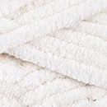 | _ | 745 | Кремовый | Ø 5 мм | 5 м | 0.95
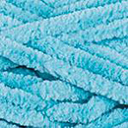 | _ | 746 | Светлая бирюза | Ø 5 мм | 5 м | 0.95
 | _ | 749 | Голубой | Ø 5 мм | 5 м | 0.95
 | _ | 750 | Розовый | Ø 5 мм | 5 м | 0.95
 | _ | 751 | Брусника | Ø 5 мм | 5 м | 0.95
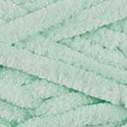 | _ | 753 | Мята | Ø 5 мм | 5 м | 0.95
 | _ | 754 | Песочный | Ø 5 мм | 5 м | 0.95
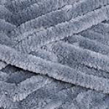 | _ | 760 | Серый | Ø 5 мм | 5 м | 0.95
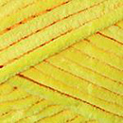 | _ | 761 | Желтый | Ø 5 мм | 5 м | 0.95
 | _ | 764 | Пудра | Ø 5 мм | 5 м | 0.95
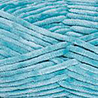 | _ | 770 | Лазурный | Ø 5 мм | 5 м | 0.95
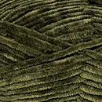 | _ | 772 | Хаки | Ø 5 мм | 5 м | 0.95
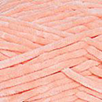 | _ | 773 | Абрикос | Ø 5 мм | 5 м | 0.95
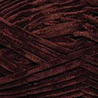 | _ | 775 | Коричневый | Ø 5 мм | 5 м | 0.95
Dolphin Baby Colors (полиэстер 100%)
 | _ | 80301 | белый | Ø 5 мм | 5 м | 0.95
 | _ | 80305 | сирень | Ø 5 мм | 5 м | 0.95
 | _ | 80321 | синий | Ø 5 мм | 5 м | 0.95
 | _ | 80322 | пьяная вишня | Ø 5 мм | 5 м | 0.95
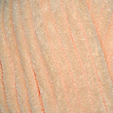 | _ | 80333 | светлый абрикос | Ø 5 мм | 5 м | 0.95
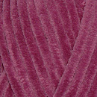 | _ | 80338 | брусника | Ø 5 мм | 5 м | 0.95
 | _ | 80341 | джинсовый | Ø 5 мм | 5 м | 0.95
 | _ | 80414 | меланж розовый | Ø 5 мм | 5 м | 0.95
Синель Velour (микрополиэстер 100%)
 | _ | 840 | Белый | Ø 4 мм | 5 м | 0.95
 | _ |  |  |  | 170 м | 2.62
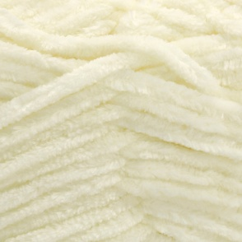 | _ | 841 | Молоко | Ø 4 мм | 5 м | 0.95
 | _ |  |  |  | 170 м | 2.62
 | _ | 842 | Черный | Ø 4 мм | 5 м | 0.95
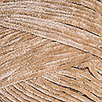
 | _ |  |  |  | 170 м | 2.62
 | _ | 843 | Светло бежевый | Ø 4 мм | 5 м | 0.95
 | _ |  |  |  | 170 м | 2.62
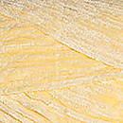 | _ | 844 | Желтый | Ø 4 мм | 5 м | 0.95
 | _ |  |  |  | 170 м | 2.62
 | _ | 845 | Мята | Ø 4 мм | 5 м | 0.95
 | _ |  |  |  | 170 м | 2.62
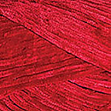 | _ | 846 | Красный | Ø 4 мм | 5 м | 0.95
 | _ |  |  |  | 170 м | 2.62
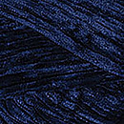 | _ | 848 | Темно синий | Ø 4 мм | 5 м | 0.95
 | _ |  |  |  | 170 м | 2.62
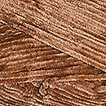 | _ | 849 | Ириска | Ø 4 мм | 5 м | 0.95
 | _ |  |  |  | 170 м | 2.62
 | _ | 851 | Светло голубой | Ø 4 мм | 5 м | 0.95
 | _ |  |  |  | 170 м | 2.62
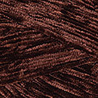 | _ | 852 | Коричневый | Ø 4 мм | 5 м | 0.95
 | _ |  |  |  | 170 м | 2.62
 | _ | 855 | Тёмно-фиолетовый | Ø 4 мм | 5 м | 0.95
 | _ |  |  |  | 170 м | 2.62
 | _ | 856 | Тёмно-зелёный | Ø 4 мм | 5 м | 0.95
 | _ |  |  |  | 170 м | 2.62
 | _ | 857 | Синий | Ø 4 мм | 5 м | 0.95
 | _ |  |  |  | 170 м | 2.62
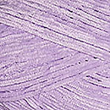 | _ | 859 | Сирень | Ø 4 мм | 5 м | 0.95
 | _ |  |  |  | 170 м | 2.62
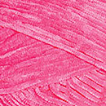 | _ | 860 | Малиновый | Ø 4 мм | 5 м | 0.95
 | _ |  |  |  | 170 м | 2.62
 | _ | 861 | Салат | Ø 4 мм | 5 м | 0.95
 | _ |  |  |  | 170 м | 2.62
 | _ | 862 | Тёмно-розовый | Ø 4 мм | 5 м | 0.95
 | _ |  |  |  | 170 м | 2.62
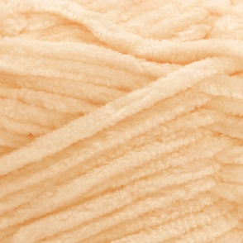 | _ | 863 | Персик | Ø 4 мм | 5 м | 0.95
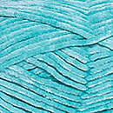
 | _ |  |  |  | 170 м | 2.62
 | _ | 864 | Бирюза | Ø 4 мм | 5 м | 0.95
 | _ |  |  |  | 170 м | 2.62
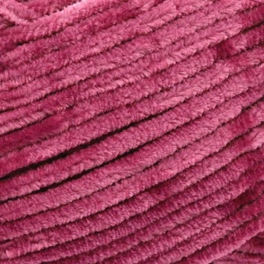 | _ | 868 | Роза | Ø 4 мм | 5 м | 0.95
 | _ |  |  |  | 170 м | 2.62
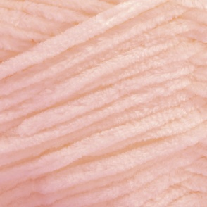 | _ | 869 | Розовый | Ø 4 мм | 5 м | 0.95
 | _ |  |  |  | 170 м | 2.62

сумма заказа: |  |  |  |  |  |  |  | 0.00р.

